Лист 1
Прайс-лист
МИР ПРЯЖИ

В валюте: руб. (курс 1).
Цены указаны на 07.08.2020

№ | Номенклатура/ Характеристика номенклатуры | Описание | Изображение | Артикул | Цена | Ед. | Остаток | Ссылка на сайт
 | Цветы MAGIC 4 HOBBY MG-F533, цв.оранж. | Цветы MAGIC 4 HOBBY MG-F533, цв.оранж. | 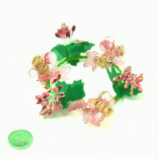 | MG-F533 | 40.35 |  |  | Изображение
 | Цветы MAGIC 4 HOBBY MG-F533, цв.оранж. |  |  |  | 40.35 | упак | 9 | Изображение
 | Цветы MAGIC 4 HOBBY MG-FA526-08 цв. 7 | Цветы MAGIC 4 HOBBY MG-FA526-08 цв. 7 | 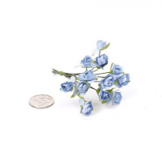 | MG-FA526-08 | 48.78 |  |  | Изображение
 | Цветы MAGIC 4 HOBBY MG-FA526-08 цв. 7 |  |  |  | 48.78 | упак | 1 | Изображение
 | Цветы MAGIC 4 HOBBY MG-FA526-09 цв. 2 | Цветы MAGIC 4 HOBBY MG-FA526-09 цв. 2 | 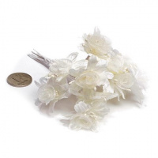 | MG-FA526-09.2 | 75.66 |  |  | Изображение
 | Цветы MAGIC 4 HOBBY MG-FA526-09 цв. 2 |  |  |  | 75.66 | упак | 1 | Изображение
 | Цветы MAGIC 4 HOBBY MG-FA526-10 цв. 1 голубой 39см | Цветы MAGIC 4 HOBBY MG-FA526-10 цв. 1 голубой 39см | 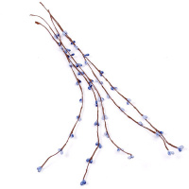 | MG FA526-10.1 | 53.74 |  |  | Изображение
 | Цветы MAGIC 4 HOBBY MG-FA526-10 цв. 1 голубой 39см |  |  |  | 53.74 | упак | 15 | Изображение
 | Цветы MAGIC 4 HOBBY MG-FA72-01 цв. 1 | Цветы MAGIC 4 HOBBY MG-FA72-01 цв. 1 | 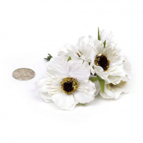 | MG-FA72-1.1 | 75.66 |  |  | Изображение
 | Цветы MAGIC 4 HOBBY MG-FA72-01 цв. 1 |  |  |  | 75.66 | упак | 15 | Изображение
 | Цветы MAGIC 4 HOBBY MG-FA72-01 цв. 2 | Цветы MAGIC 4 HOBBY MG-FA72-01 цв. 2 | 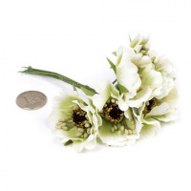 | MG-FA72-1.2 | 75.66 |  |  | Изображение
 | Цветы MAGIC 4 HOBBY MG-FA72-01 цв. 2 |  |  |  | 75.66 | упак | 13 | Изображение
 | Цветы MAGIC 4 HOBBY MG-FA72-01 цв. 7 | Цветы MAGIC 4 HOBBY MG-FA72-01 цв. 7 | 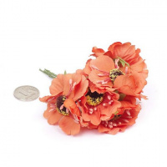 | MG-FA72-1.7 | 75.66 |  |  | Изображение
 | Цветы MAGIC 4 HOBBY MG-FA72-01 цв. 7 |  |  |  | 75.66 | упак | 24 | Изображение
 | Цветы MAGIC 4 HOBBY MG-FA72-2 цв. 3 | Цветы MAGIC 4 HOBBY MG-FA72-2 цв. 3 | 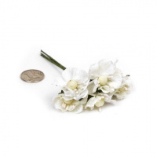 | MG-FA72-2.3 | 57.98 |  |  | Изображение
 | Цветы MAGIC 4 HOBBY MG-FA72-2 цв. 3 |  |  |  | 57.98 | упак | 25 | Изображение
 | Цветы MAGIC 4 HOBBY MG-FA72-2 цв.1 белый | Цветы MAGIC 4 HOBBY MG-FA72-2 цв.1 белый | 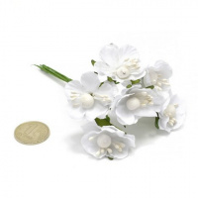 | MG-FA72-2.1 | 57.98 |  |  | Изображение
 | Цветы MAGIC 4 HOBBY MG-FA72-2 цв.1 белый |  |  |  | 57.98 | упак | 5 | Изображение
 | Цветы MAGIC 4 HOBBY MG-FA72-2 цв.6 | Цветы MAGIC 4 HOBBY MG-FA72-2 цв.6 | 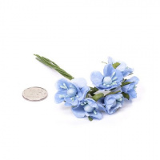 | MG-FA72-2.6 | 57.98 |  |  | Изображение
 | Цветы MAGIC 4 HOBBY MG-FA72-2 цв.6 |  |  |  | 57.98 | упак | 8 | Изображение
 | Цветы MAGIC 4 HOBBY MG-FA72-22 цв.1 | Цветы MAGIC 4 HOBBY MG-FA72-22 цв.1 | 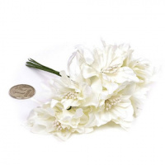 | MG-FA72-22.1 | 81.51 |  |  | Изображение
 | Цветы MAGIC 4 HOBBY MG-FA72-22 цв.1 |  |  |  | 81.51 | упак | 1 | Изображение
 | Цветы MAGIC 4 HOBBY MG-FA73-05 цв. 7 | Цветы MAGIC 4 HOBBY MG-FA73-05 цв. 7 | 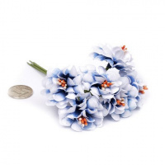 | MG-FA73-5.7 | 65.56 |  |  | Изображение
 | Цветы MAGIC 4 HOBBY MG-FA73-05 цв. 7 |  |  |  | 65.56 | упак | 1 | Изображение
 | Цветы MAGIC 4 HOBBY MG-FA73-05. цв.6 | Цветы MAGIC 4 HOBBY MG-FA73-05. цв.6 | 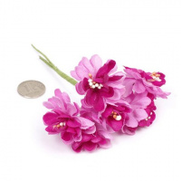 | MG-FA73-5.6 | 65.58 |  |  | Изображение
 | Цветы MAGIC 4 HOBBY MG-FA73-05. цв.6 |  |  |  | 65.58 | упак | 1 | Изображение
 | Цветы бумажные MAGIC HOBBY MG-PF101 цв.3 (уп.30шт) | Цветы бумажные MAGIC HOBBY MG-PF101 цв.3 (уп.30шт) | 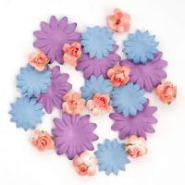 | MG-PF101.3 | 117.00 |  |  | Изображение
 | Цветы бумажные MAGIC HOBBY MG-PF101 цв.3 (уп.30шт) |  |  |  | 117.00 | упак | 15 | Изображение
 | Цветы бумажные MAGIC HOBBY MG-PF101 цв.4 (уп.30шт) | Цветы бумажные MAGIC HOBBY MG-PF101 цв.4 (уп.30шт) | 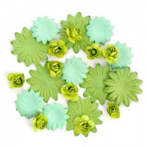 | MG-PF101.4 | 117.00 |  |  | Изображение
 | Цветы бумажные MAGIC HOBBY MG-PF101 цв.4 (уп.30шт) |  |  |  | 117.00 | упак | 24 | Изображение
 | Цветы бумажные MAGIC HOBBY MG-PF101 цв.5 (уп.30шт) | Цветы бумажные MAGIC HOBBY MG-PF101 цв.5 (уп.30шт) | 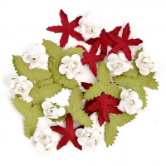 | MG-PF101.5 | 117.00 |  |  | Изображение
 | Цветы бумажные MAGIC HOBBY MG-PF101 цв.5 (уп.30шт) |  |  |  | 117.00 | упак | 6 | Изображение
 | Цветы бумажные MAGIC HOBBY MG-PF101 цв.7 (уп.30шт) | Цветы бумажные MAGIC HOBBY MG-PF101 цв.7 (уп.30шт) | 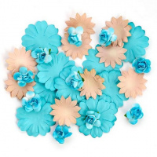 | MG-PF101.7 | 117.00 |  |  | Изображение
 | Цветы бумажные MAGIC HOBBY MG-PF101 цв.7 (уп.30шт) |  |  |  | 117.00 | упак | 4 | Изображение

